Разбито по таблицам
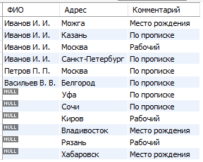
Люди |  |  |  | Телефоны |  |  | Адреса

id | ФИО | Д/р | Статус | Чей телефон | Тел | Коммент | Чей адрес | Адрес | Комментарий
1 | Иванов И. И. | 1990-02-12 | женат | 1 | 123 | личный | 1 | Можга | Место рождения
2 | Иванов И. И. | 2001-09-18 | холост | 1 | 124 | рабочий | 1 | Казань | По прописке
3 | Петров П. П. | 1983-04-23 | женат | 1 | 125 | для поездок | 1 | Москва | Рабочий
4 | Васильев В. В. | 1998-05-21 | холост | 1 | 126 | интернет | 2 | Санкт-Петербург | По прописке
25 | Кузьмин К.К. | 2020-05-21 | холост | 1 | 127 | старый | 3 | Москва | По прописке
 |  |  |  | 2 | 527 | личный | 4 | Белгород | По прописке
 |  |  |  | 3 | 234 | личный | 5 | Уфа | По прописке
 |  |  |  | 3 | 235 | рабочий | 6 | Сочи | По прописке
 |  |  |  | 4 | 456 | личный | 7 | Киров | Рабочий
 |  |  |  | 11 | 999 | личный | 8 | Владивосток | Место рождения
 |  |  |  | 12 | 997 | рабочий | 9 | Рязань | Рабочий
 |  |  |  | 13 | 995 | личный | 10 | Хабаровск | Место рождения
 |  |  |  | 14 | 993 | для поездок
 |  |  |  | 15 | 991 | для поездок

SELECT * FROM lesson4.Люди INNER JOIN lesson4.Адреса ON id = `Чей адрес`

SELECT * FROM lesson4.Люди LEFT JOIN lesson4.Адреса ON id = `Чей адрес`

SELECT * FROM lesson4.Люди RIGHT JOIN lesson4.Адреса ON id = `Чей адрес`;
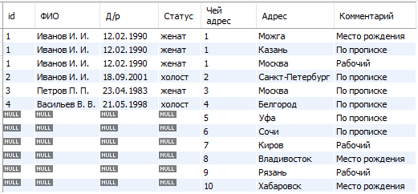

SELECT * FROM lesson4.Люди FULL JOIN lesson4.Адреса ON id = `Чей адрес`;
В MySQL нет оператора FULL JOIN. Вместо этого можно использовать оператор LEFT JOIN и RIGHT JOIN с оператором UNION для эмуляции FULL JOIN
SELECT * FROM lesson4.Люди LEFT JOIN lesson4.Адреса ON id = `Чей адрес` UNION SELECT * FROM lesson4.Люди RIGHT JOIN lesson4.Адреса ON id = `Чей адрес`

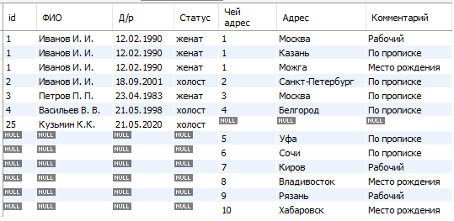

SELECT ФИО, Адрес, Комментарий FROM lesson4.Люди RIGHT JOIN lesson4.Адреса ON id = `Чей адрес`

